Arkusz1
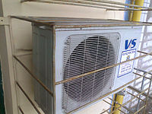
MikroTechSystem |  |  | PUP | EEN | Jeremie | APT | Operator | kom | majątek | kom | księg |  | prawnik | Prezes
1 | 1 | 1 | 1 | 1 | 1 | 1 | 2 | 1 | 1 | 1 | 1 | 1 | 1 |  | 15 | klimatyzatory
1 |  |  | 1 | 1 |  |  | 1 | 1 |  |  | 1 |  |  |  | 6 | agregaty
1 |  |  | 1 | 1 |  | 1 | 1 | 1 |  | 1 |  | 1 |  |  | 8
 | klimatyzator multi (obsługuje do 7 sztuk nawiewów)
 | tylko z opcją chłodzenia |  |  | klasyczne |  | inwerterowe - enrgooszczędne rzadziej się włączają
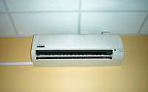
 | dach ? Ściana

